상품제안서
리유저블백 (대) 34X50X30X15 | 상품코드: S39802

 |  |  |  |  |  |  | 02-713-8555 | www.synergygift.co.kr
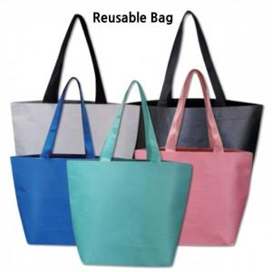

【상세/제작정보】 | <p><span style="font-size: 14pt;">※ 블랙, 핑크, 민트 단종컬러</span></p>

【인쇄/포장옵션】 | 실크 / OPP(비닐)

【공급단가】 | 수량 | 100~ | 300~ | 500~ | 1,000~ | 3,000~
*VAT별도 | 단가 | 1,560원 | 1,530원 | 1,500원 | 1,440원 | 1,380원

【상품 URL】 | https://synergygift.co.kr:443/src/goods_detail.php?gdno=39802

